データ名等取得用シート
データ名、メール件名 | 【R6_巡回_申請】_

メール本文 | 下記の通り、令和6年度舞台芸術等総合支援事業（学校巡回公演）に申請いたします。
 | ★制作団体名： | 0
 | ★区分： | 0
 | ★種目： | 0
 | ★企画名： | 0
 | ※1回に複数企画分送付する際は、上記４項目（★）を申請企画数分記載してください。
 | 総申請企画数： | 0
 | 添付データ名：
 | （複数回に分けて送付する場合）：●通目/総メール数
 | 連絡先：

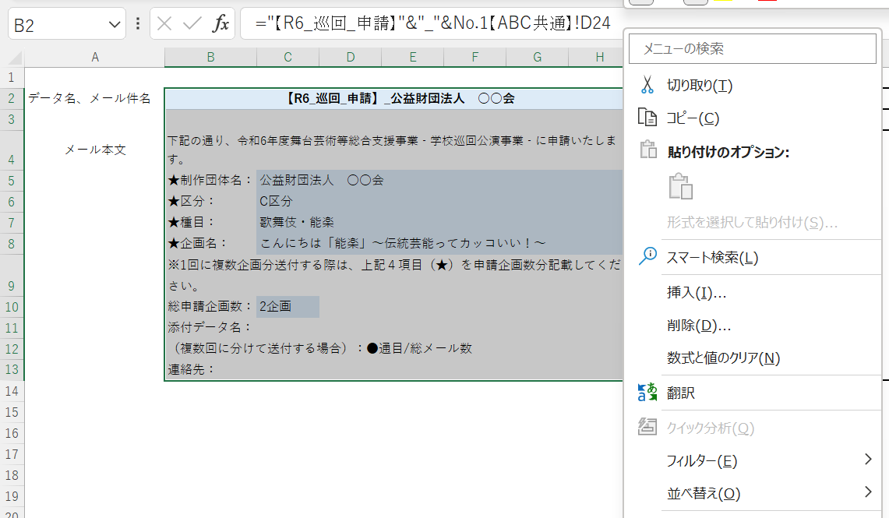
初期の状態では、データ名はＥxcel関数を用いて作成されています。このままの状態でコピーをしようとすると、関数がコピーされてしまいますので、転記の前に次の手順で、データ名を値化します。
（データ名やメールの件名・本文は表示された値を参照して手入力していただいても結構です。）
①データ、メール件名・本文が表示されているセルを選択し、右クリックしてください。
②メニューの中からコピーを選択します。
②

①

④

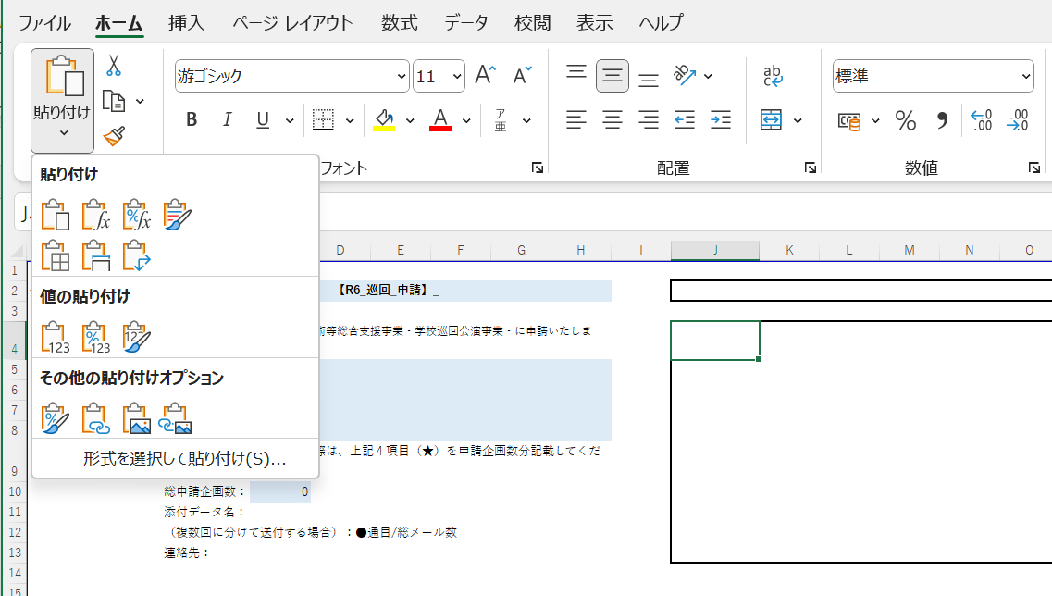

③次に③のセルを選択し、④画面左上の「ホーム」→⑤「値の貼り付け」を選択します。

③
⑤

⑥

⑥データ名が値化されましたので、データ名をコピーして必要箇所に転記してください。

No.2【AC共通】
 |  |  |  |  |  |  |  | A区分・C区分共通
 |  |  |  |  |  |  |  |  | No.２(実演芸術)
公演・ワークショップの内容 |  |  |  |  | 【公演団体名 |  | 0 |  |  |  | 】
対象 | 小学生(低学年)
 | 小学生(中学年)
 | 小学生(高学年)
 | 中学生
企画名

本公演演目 原作/作曲 脚本 演出/振付

 | 公演時間 |  |  |  |  |  |  |  |  |  | 分
著作権、上演権利等の 許諾状況 | 各種上演権、使用権等の許諾手続きの要否 |  |  |  |  | 該当コンテンツ名
 | 該当事項がある 場合 |  | 権利者名 |  |  | 許諾確認状況
演目概要

演目選択理由

児童・生徒の共演、 参加又は体験の形態

出演者

本公演 従事予定者数 (1公演あたり) ※ドライバー等 訪問する業者人数含む |  |  |  |  | 運搬
 |  | 出演者： |  | 名 |  |  |  | 積載量： |  | t
 |  | スタッフ: |  | 名 |  |  |  | 車 長： |  | m
 |  | 合 計： | 0 | 名 |  |  |  | 台 数： |  | 台
本公演 会場設営の所要時間 (タイムスケジュール)の目安 | 前日仕込み |  |  |  | 前日仕込み所要時間 |  |  |  |  | 時間程度

 | 到着 |  | 仕込み |  | 上演 |  | 内休憩 | 撤去 |  | 退出

 | ※本公演時間の目安は、午後、概ね2時限分程度です。
本公演 実施可能日数目安 ※実施可能時期については、採択決定後に確認します。(大幅な変更は認められません) |  | 6月 |  | 7月 | 8月 |  | 9月 |  | 10月

 |  | 11月 |  | 12月 | 1月 |  | 計 |  | 0日

 |  | ※平日の実施可能日数目安をご記載ください。
児童・生徒の 参加可能人数 |  | 本公演 |  |  | 共演人数目安
 |  |  |  |  | 鑑賞人数目安
公演に係るビジュアルイメージ （舞台の規模や演出がわかる写真）

※採択決定後、図面等の提出をお願いします。

